Instructie taakherschikking
STAP 1: Scoor activiteiten
Score per activiteit (linker kolom) of genoemde functionaris (bovenste rij) deze taken kan overnemen van de a(n)ios
Dit kan door scrolldown menu of invoeren van nr. 1 t/m 4
Hier is te zien welke functionaris de werkzaamheden in de huidige situatie uitvoert.

1 | Kan werkzaamheden niet uitvoeren
2 | Kan werkzaamheden wel uitvoeren
3 | Kan werkzaamheden uitvoeren mits/onder voorwaarden
4 | Kan werkzaamheden niet uitvoeren maar biedt ondersteuning aan

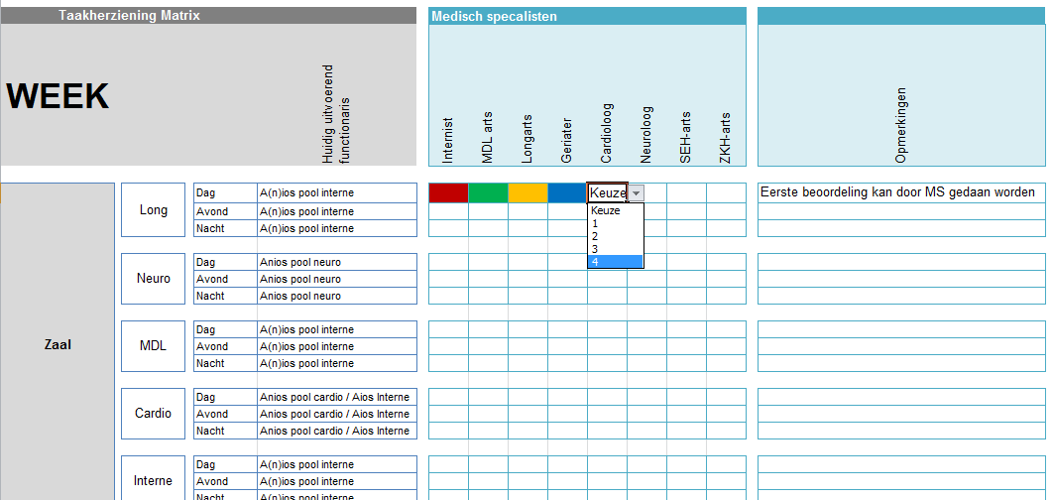

STAP 2: Toevoegen van opmerkingen
In de kolom opmerkingen, indien gewenst opmerkingen toevoegen

Voorbeelden opmerkingen uit demo-eenheid
- | Mits de bereikbaarheidsdiensten idem ingeregeld zijn als huidig.
- | Eerste beoordeling patient kan door MS gedaan worden.
- | Mits eerst inwerkperiode achter de rug.
- | De PA wordt smal opgeleid en dus kan alleen specialisme specifiek worden ingezet. Niet geschikt om in ANW diensten, ongeprotocoleerde zorg uit te voeren.
- | De VS wordt smal opgeleid en dus kan alleen specialisme specifiek worden ingezet. Niet geschikt om in ANW diensten, ongeprotocoleerde zorg uit te voeren.
- | Regie verpleegkundige kan eigenstandig prioritering doen. Verlicht dus alleen maar werk, kan niet zelfstandig werkzaamheid uitvoeren

